Hoja1
 |  |  | Valoración del Riesgo |  | 2024
 |  |  | No Aceptables |  | 1
 |  |  | Aceptables |  | 564
 |  |  | Total |  | 565

 |  |  | PELIGROS | 2023 |  | 2024
 |  |  | Público | 70 | 6% | 37 | 7%
 |  |  | Psicosocial | 132 | 12% | 142 | 25%
 |  |  | Natural | 24 | 2% | 12 | 2%
 |  |  | Biomecánico | 227 | 20% | 19 | 3%
 |  |  | Biológico | 224 | 20% | 82 | 15%
 |  |  | Físico | 129 | 11% | 59 | 10%
 |  |  | Locativo | 64 | 6% | 32 | 6%
 |  |  | Tecnológico | 3 | 0% | 4 | 1%
 |  |  | Mecánico | 26 | 2% | 31 | 5%
 |  |  | Químico | 149 | 13% | 52 | 9%
 |  |  | Vial | 69 | 6% | 87 | 15%
 |  |  | Eléctrico | 6 | 1% | 8 | 1%
 |  |  | Totales | 1123 | 100% | 565 | 100%

Riesgos 2023 - 2024
PELIGROS | 2023 | 2024
Público | 70 | 37
Psicosocial | 132 | 142
Natural | 24 | 12
Biomecánico | 227 | 19
Biológico | 224 | 82
Físico | 129 | 59
Locativo | 64 | 32
Tecnológico | 3 | 4
Mecánico | 26 | 31
Químico | 149 | 52
Vial | 69 | 87
Eléctrico | 6 | 8
Totales | 1123 | 565

VALORES CALIFICACION
DETERMINACION NIVEL DE PROBABILIDAD
A. Evalúe la probabilidad, entendiendo que probabilidad es la posibilidad real de que el peligro identificado desencadene en un accidente de trabajo o genere una enfermedad laboral, valorando los siguientes factores: • Número de trabajadores expuestos • Si la actividad es rutinaria o no rutinaria • La efectividad de los controles existentes • Los antecedentes de accidentes y enfermedades laborales durante la realización de la actividad a evaluar.
PROBABILIDAD ALTA | Si el daño ocurrirá siempre o casi siempre
PROBABILIDAD MEDIA | Si el daño ocurrirá en algunas ocasiones
PROBABILIDAD BAJA | Si el daño ocurrirá raras veces

DETERMINACION NIVEL DE CONSECUENCIA
Determine el nivel de consecuencia entendiendo que es el efecto en la salud del trabajador expuesto al peligro y que se califica de acuerdo con la gravedad de la lesión en términos de accidente de trabajo y/o enfermedad laboral, a partir de la clasificación que se muestra a continuación:
LIGERAMENTE DAÑINO: | Toda aquella lesión o afectación a la salud que no genera ningún tipo incapacidad.
DAÑINO: | Toda aquella Enfermedad o Lesión que cause incapacidad temporal de 1 y hasta 180 días siempre y cuando no se haya decretado la pérdida de capacidad laboral superior a 50%.
EXTREMADAMENTE DAÑINO | Toda aquella Enfermedad lesión o accidente grave que cause incapacidad permanente parcial superior a 180 días o que genere invalidez; es decir perdida de la capacidad laboral superior al 50%.

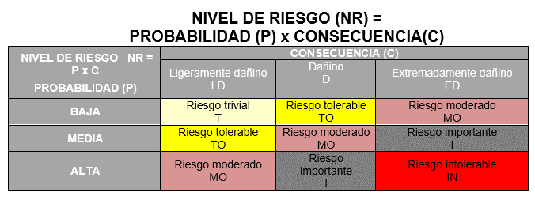

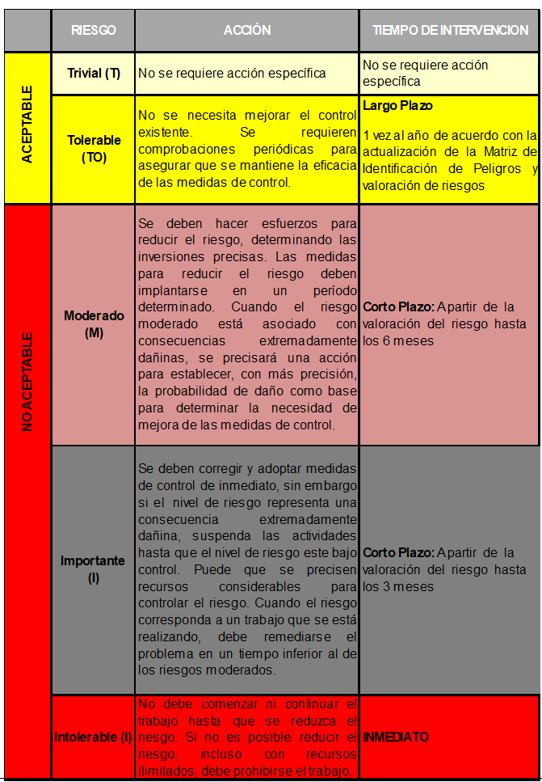
ACEPTABILIDAD DEL NIVEL DE RIESGO

